Hoja1
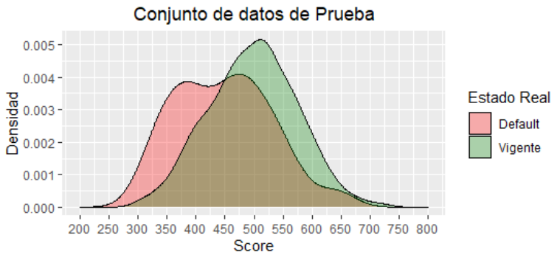
Iteración 1
 | Todos los atributos y parámetros por defecto
 |  | numBalanceNegPos <- 3
 |  | proporcionTrainTest <- 0.8

 |  | > metricasTrain
 |  |  | nTot | pPos | pNeg | vp | vn | fp | fn | sc_gini | sc_ks | sc_auc
 |  | 1 | 1600 | 0.25 | 0.75 | 206 | 1023
 |  | > metricasTest
 |  |  | nTot | pPos | pNeg | vp | vn | fp | fn | sc_gini | sc_ks | sc_auc
 |  |  |  | 0.0722 |  |  |  |  |  |  |  | 0.678165

